List1
A K Č N Í N A B Í D K A
 |  | info@segocz.cz |  |  | 604,262,677

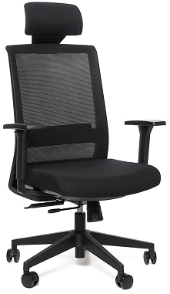
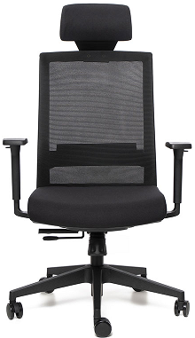
září, říjen
 |  |  | RESERVE

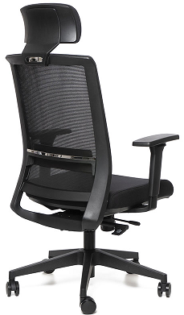
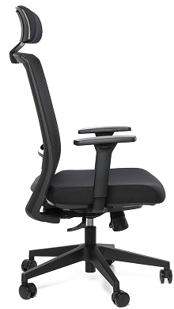

- výškově nastavitelný záhlavník
- vysoký síťovaný ergonomicky tvarovaný opěrák
- výškově nastavitelná bederní opora
- synchronní mechanismus s vícebodovou blokací
- hloubkové nastavení sedáku
- výškově nastavitelné područky s PU krytkami
- nylonový kříž |  |  |  | Reserve . . . 3.348,- Kč bez DPH
- univerzální kolečka Ø 60mm |  |  |  | (doporučená cena 5.150,- Kč bez DPH)
- čalounění: opěrák - kvalitní černá mesh látka
 | sedák a záhlavník - kvalitní černá látka

- záruka 36 měsíců, nosnost 120 kg

Cena zahrnuje dopravu po ČR.

